PUNTO 3

CIFRADO MANUAL------Texto plano:Oscar David Mesa Calderon----Clave:cigueñas
Texto Plano | O | S | C | A | R | D | A | V | I | D | M | E | S | A | C | A | L | D | E | R | O | N
CLAVE | c | i | g | u | e | ñ | a | s | c | i | g | u | e | ñ | a | s | c | i | g | u | e | ñ
Codificado | Q | A | I | U | V | Q | A | Ñ | K | L | R | Y | W | Ñ | C | S | N | L | K | M | S | A
Mensaje codificado con vigenere desde su tabla de español es: QAIUV QAÑKL RYWÑ CSNLKMSA

PUNTO 2
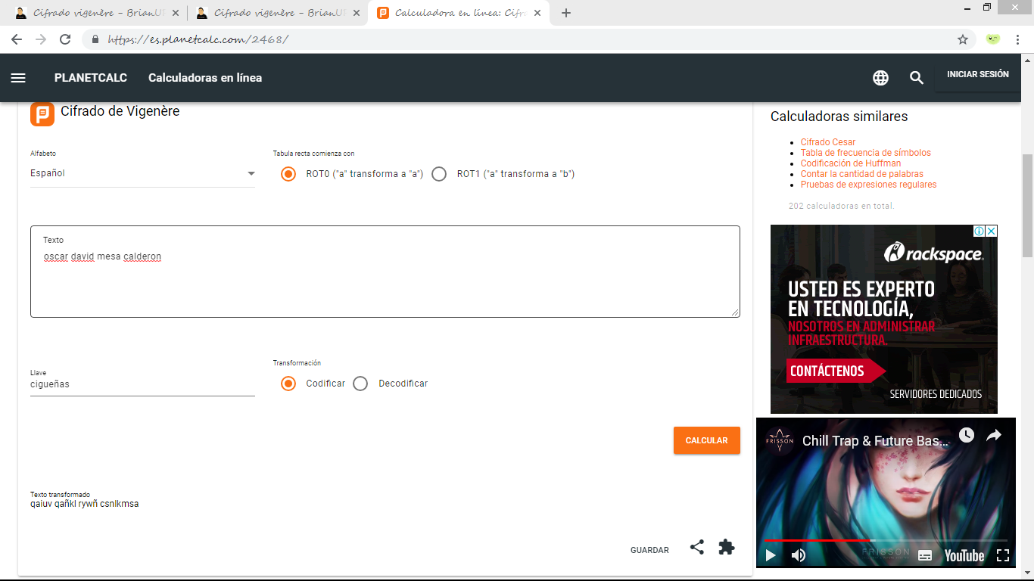

 | Vigenere en español

Mensaje codificado: qaiuv qañkl rywñ csnlkmsa

PUNTO 1
Vigenere en español |  |  |  | Vigenere en ingles

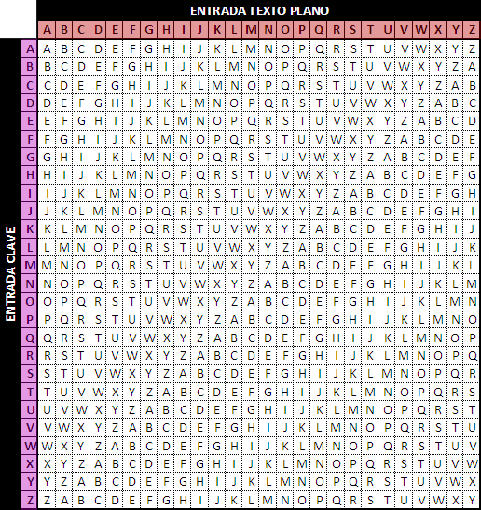

 |  | CODIFICACION CESAR |  |  |  |  |  |  |  | CODIFICACION CESAR

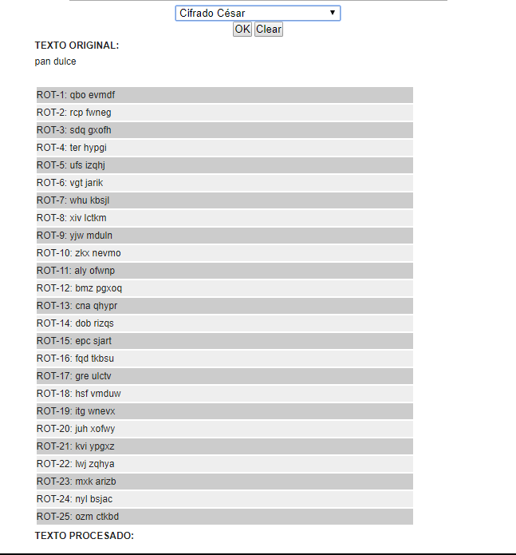
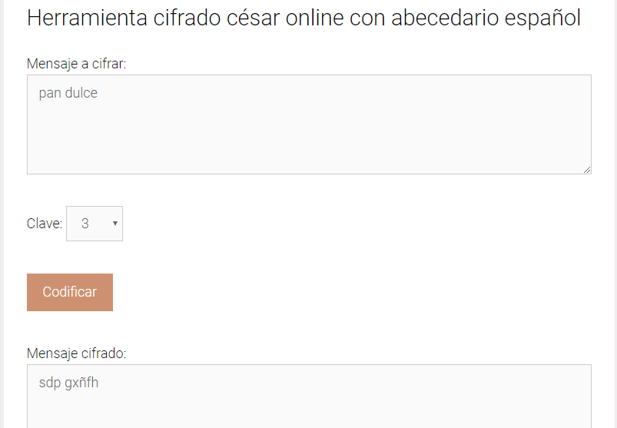


 |  |  |  |  |  |  |  |  | Esta wed utiliza el alfabeto en español, es por ello que la letra "L" del texto plano la remplaza por "ñ". Su url es: https://eduescaperoom.com/cifrado-cesar/ |  |  |  | Esta wed utiliza el alfabeto en ingles, es por ello que la letra "L" del texto plano la remplaza por "o". Su url es: http://superpatanegra.com/texto/index.php
Esta wed utiliza el alfabeto en español, es por ello que la letra "L" del texto plano la remplaza por "ñ". Su url es: https://eduescaperoom.com/cifrado-cesar/ |  |  |  |  | Esta wed utiliza el alfabeto en ingles, es por ello que la letra "L" del texto plano la remplaza por "o". Su url es: http://superpatanegra.com/texto/index.php

 |  |  | CODIFICACION VIGENERE |  |  |  |  |  |  |  |  | CODIFICACION VIGENERE

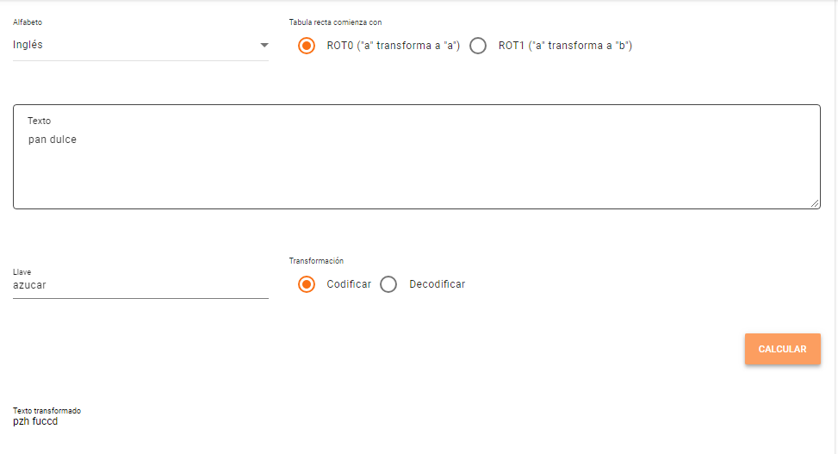
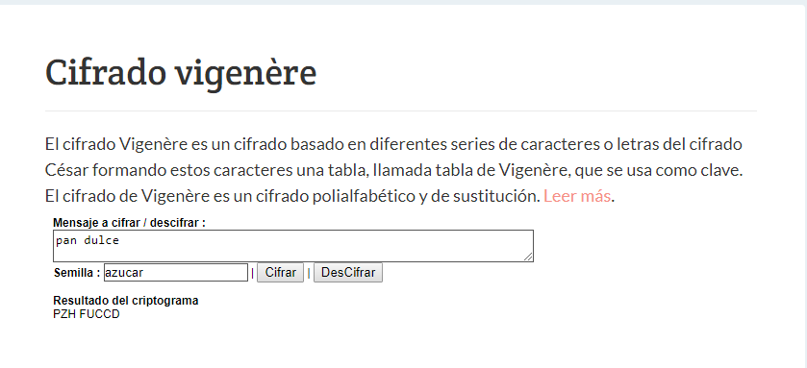
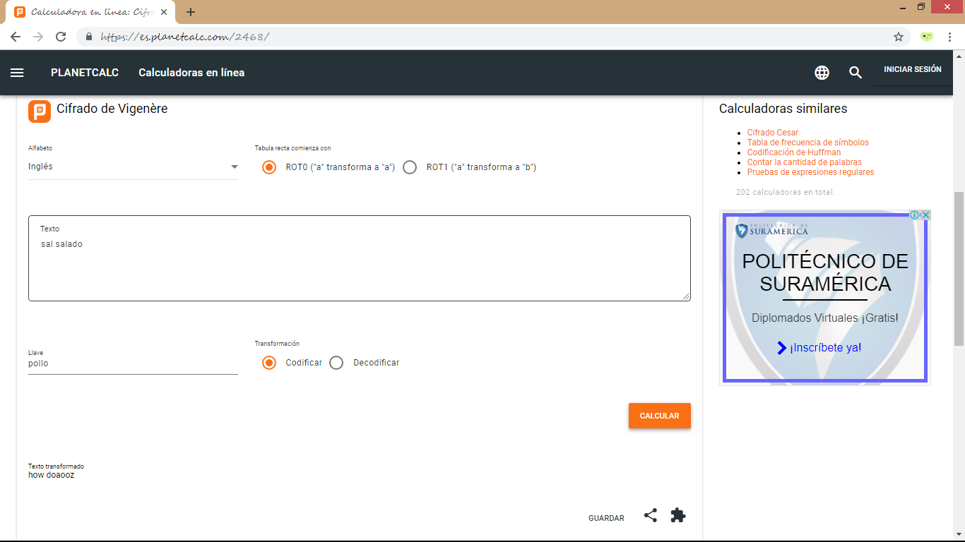

Esta wed utiliza la tabla vignenere en ingles. Su url es: https://brianur.info/vigenere-2/ |  |  |  |  |  | Esta wed utiliza la tabla vignenere en ingles. Su url es: https://es.planetcalc.com/2468/ |  |  |  |  | Esta wed utiliza la tabla vignenere en ingles. Su url es: https://brianur.info/vigenere-2/ |  |  | Esta wed utiliza la tabla vignenere en ingles. Su url es: https://es.planetcalc.com/2468/

 |  | ESTEGANOGRAFIA

 | OCULTAR TEXTO Y ARCHIVO DE TEXTO EN IMAGEN

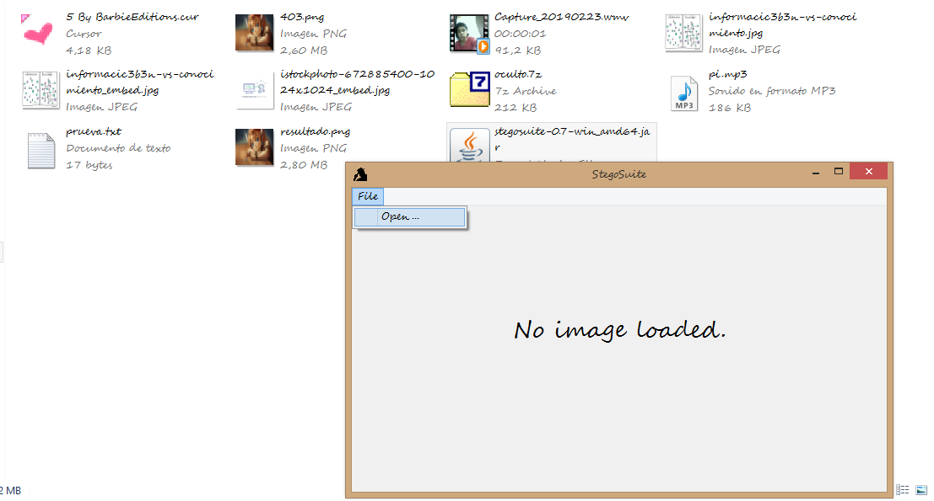
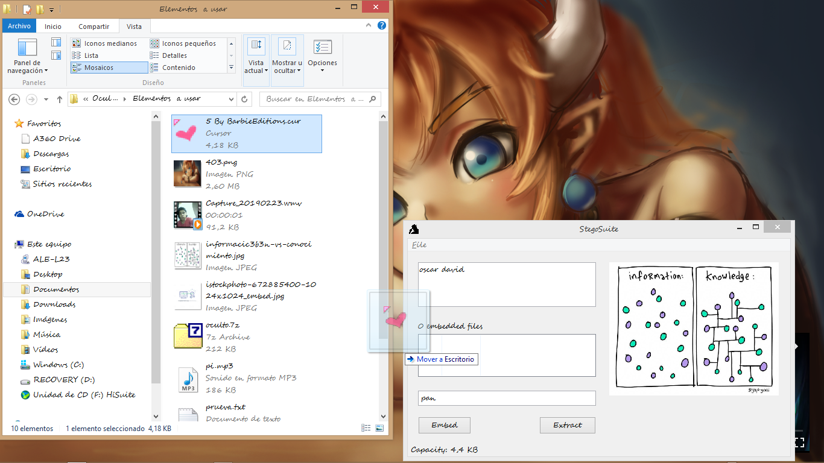
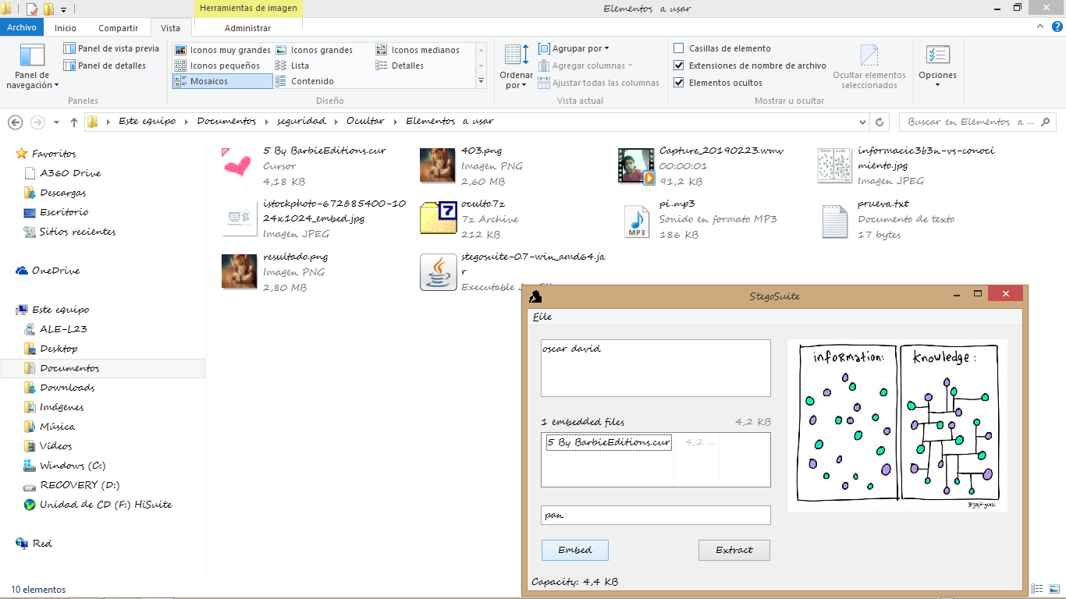
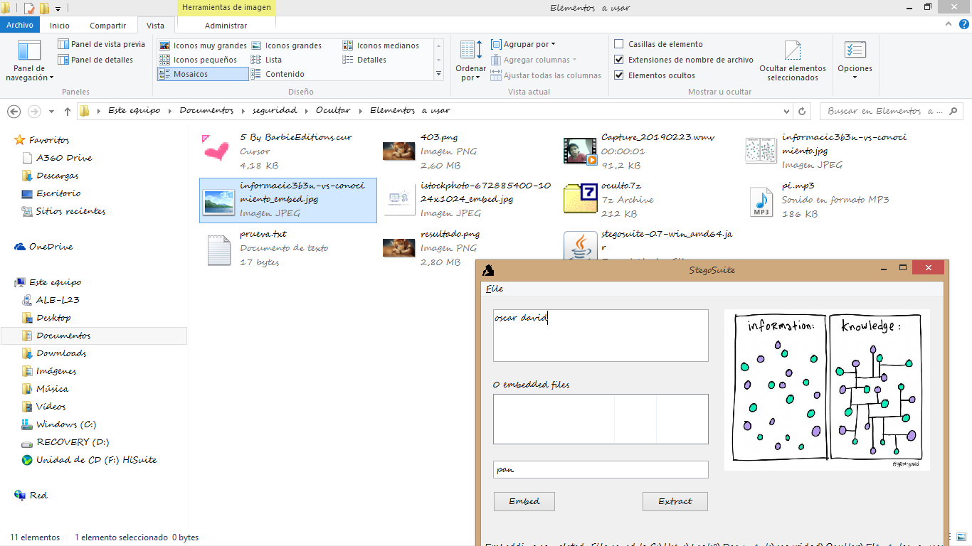
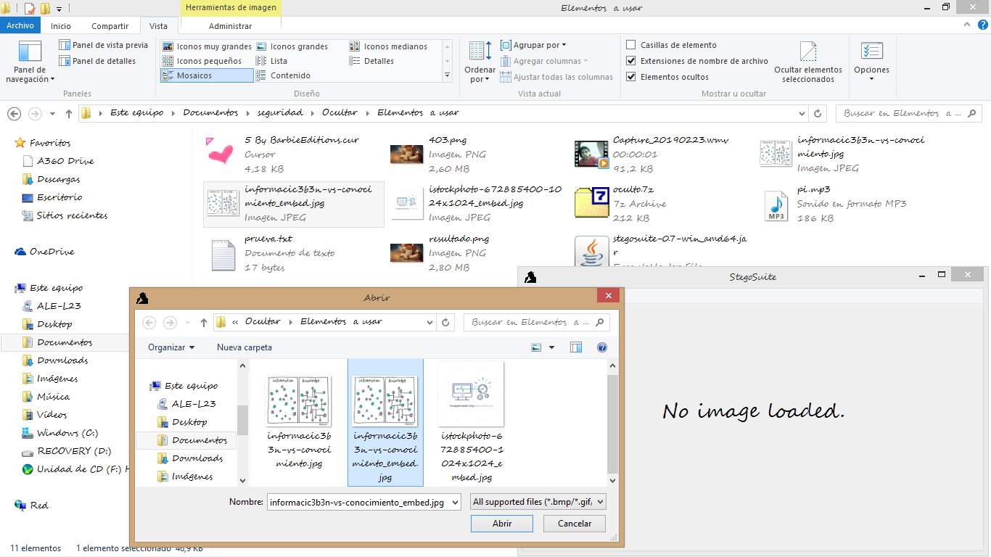
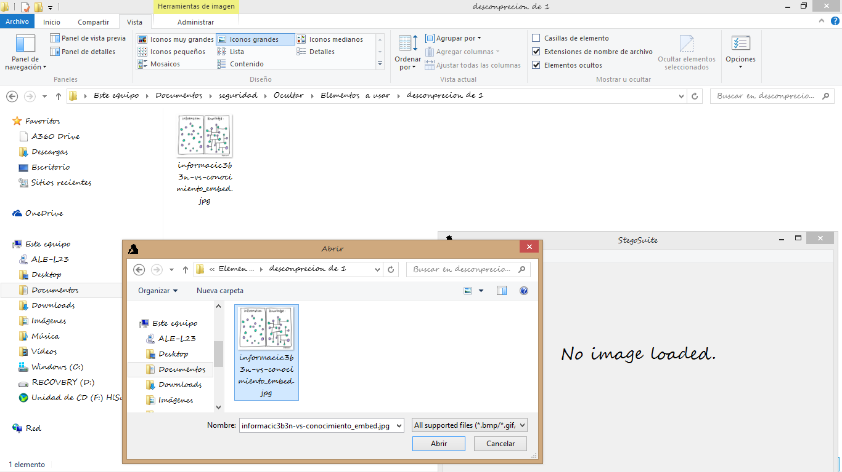
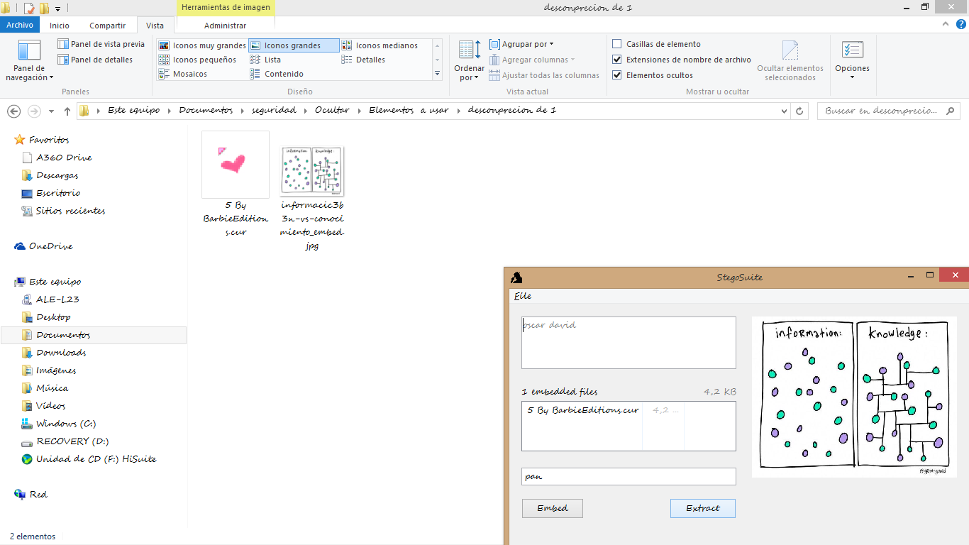

 | El programa fue tomado de: https://stegosuite.org/

 | En esta imagen, se muestra como el programa StegoSuitw le permite seleccionar un archivo tipo imagen. |  |  |  |  |  |  | Se le habiliaran tres paneñes , uno donde puede escribir texto a esconder otro donde puede esconder archivos dentro siempre y cuando la imagen los soporte y por ultimo un panel para determinar una contraseña. |  |  |  | Se carga el archico en este caso una imagen y ya esta disponible para generar el archivo con su respectiva informacion oculta dentro de el. Dandole clic en Embed |  |  | Se genera una imagen identica a la original selecionada con la palabras finales "_embed" para desencriptar el archivo, abrimos de nuevo el programa. | Cargamos la nueva imagen en el programa. |  | Aquí cambiamos de carpeta a una vacia y nos llevamos la nueva imagen para que se pueda apreciar mejor. | Copiamos la correspondiente contraseña y le damos clic en Extract. A continuacion se nos revelara el texto en uno de los paneles y la imagen oculta se guarda en la ubicacio donde esta alojada la imagen con la informacion oculta.

 | OCULTAR TEXTO Y IMAGEN EN IMAGEN
 |  |  |  |  |  |  | Basado en el tutorial: https://www.youtube.com/watch?v=PIrZFRUHAKQ

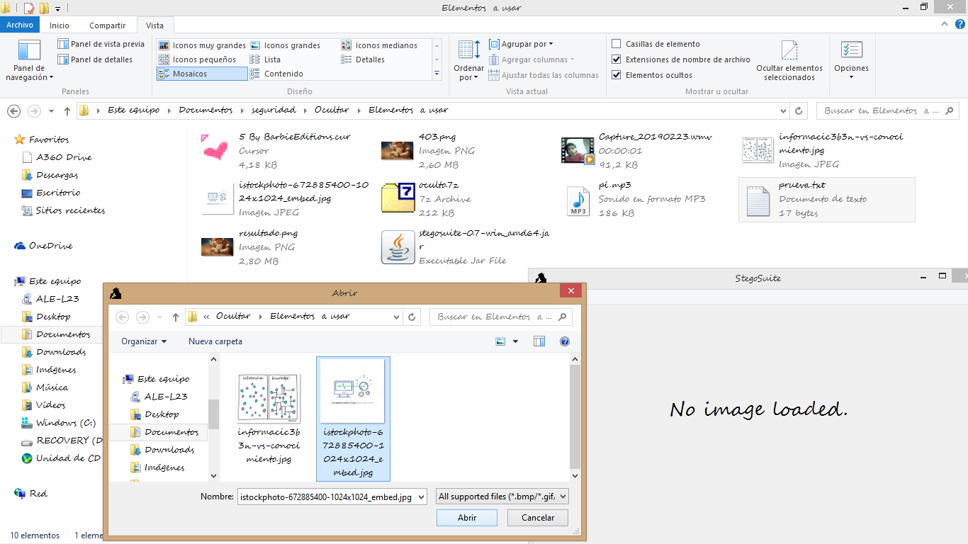
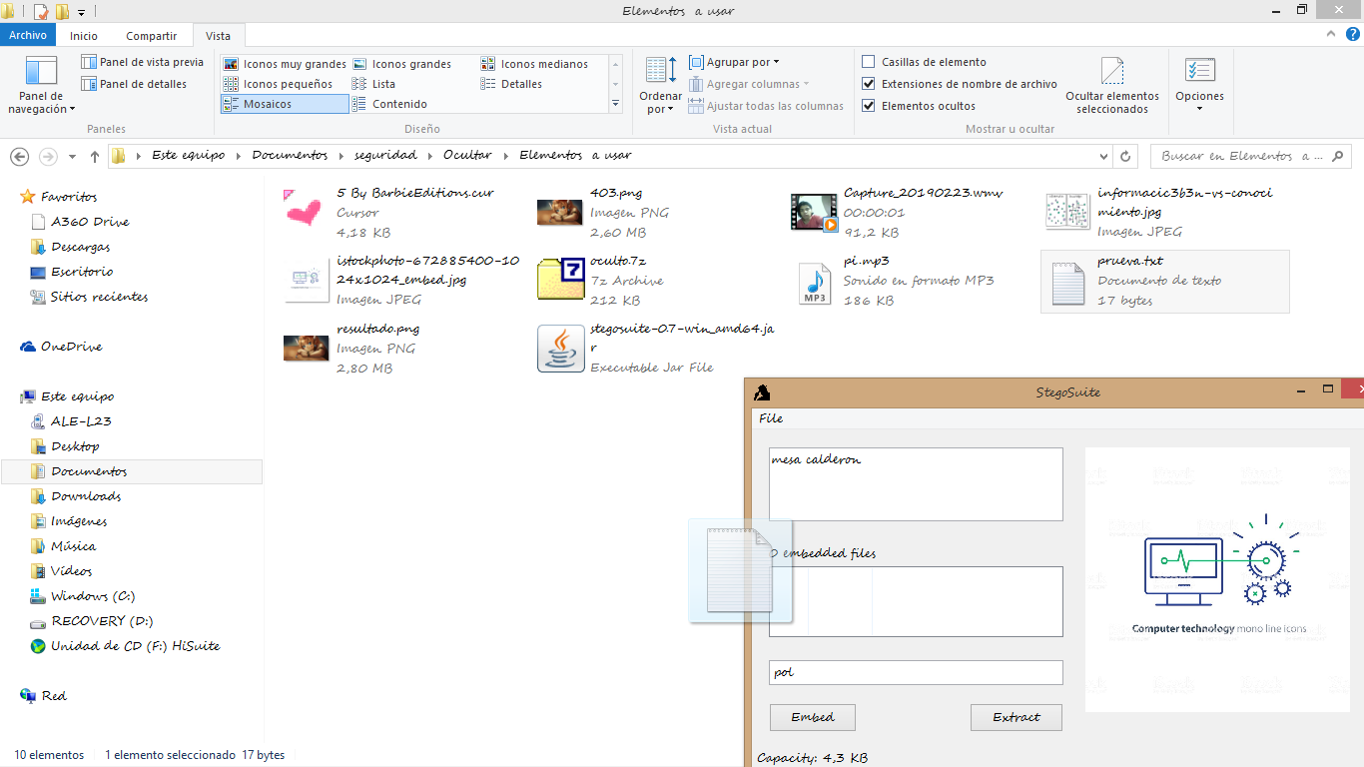
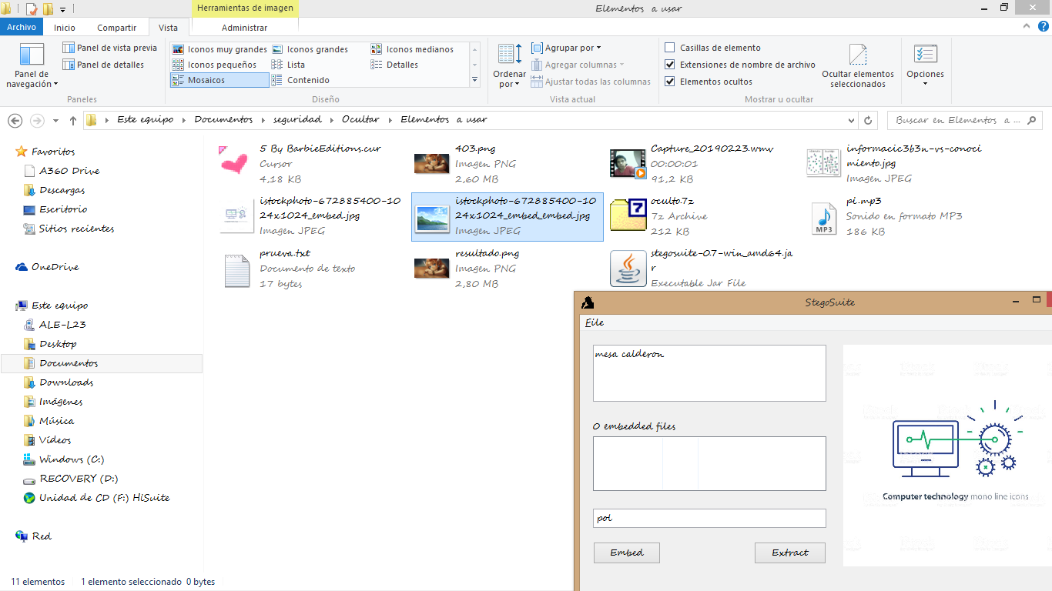
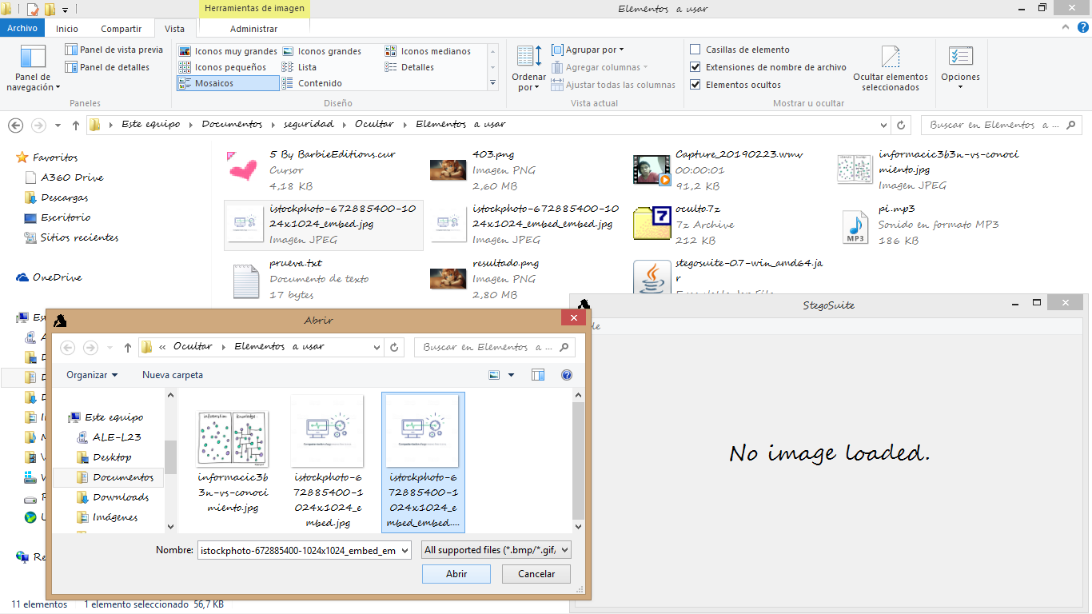
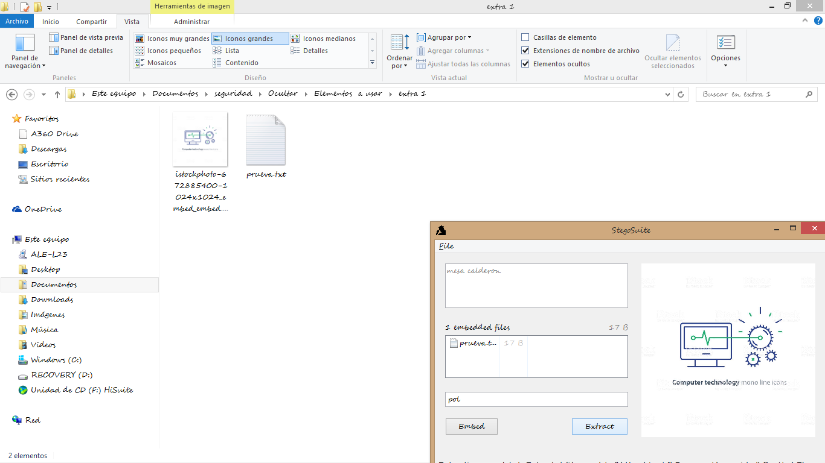

 | En esta imagen, se muestra como el programa StegoSuitw le permite seleccionar un archivo tipo imagen. |  |  |  |  |  |  | Se habilita los tre recuadros, pero en este caso esconderemos un archivo de texto. |  |  |  | Se genera la nueva imagen. |  |  | Abrimos de nuevo el programa y cargamos la imagen nueva | Con la correspondiente contraseña extraemos

 | OCULTAR CANCION Y VIDEO EN IMAGEN

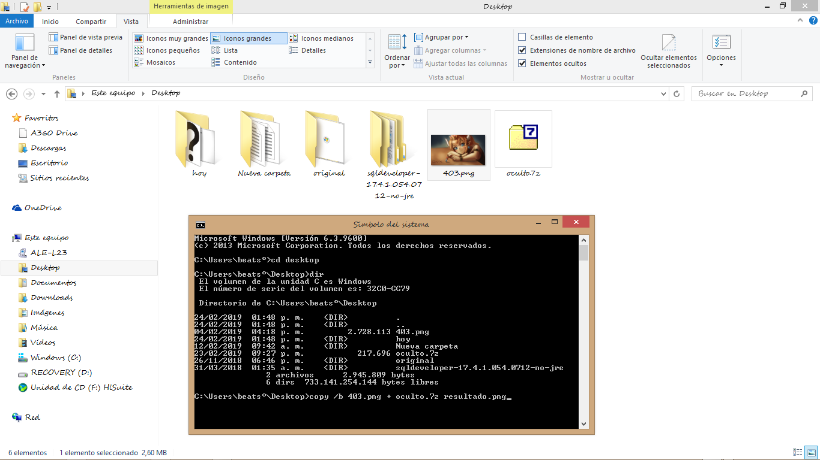
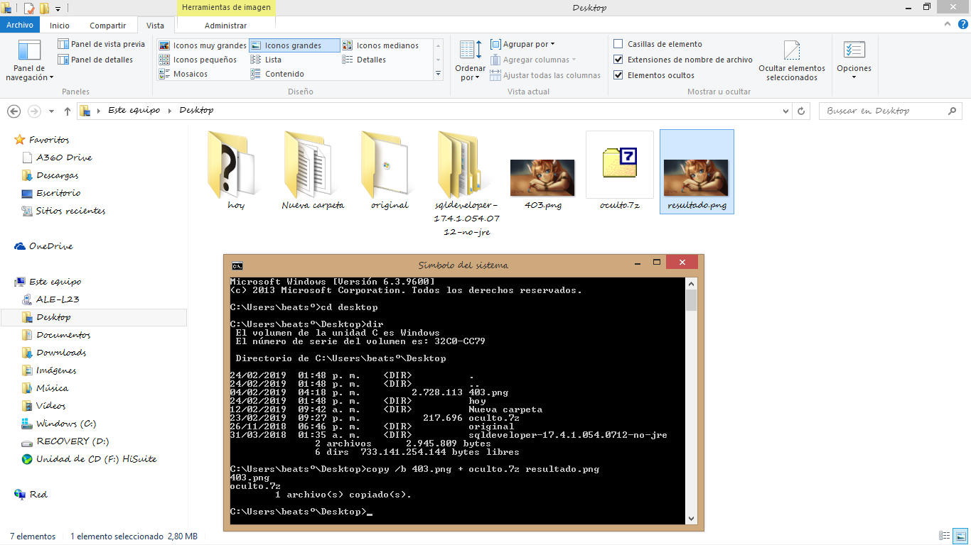
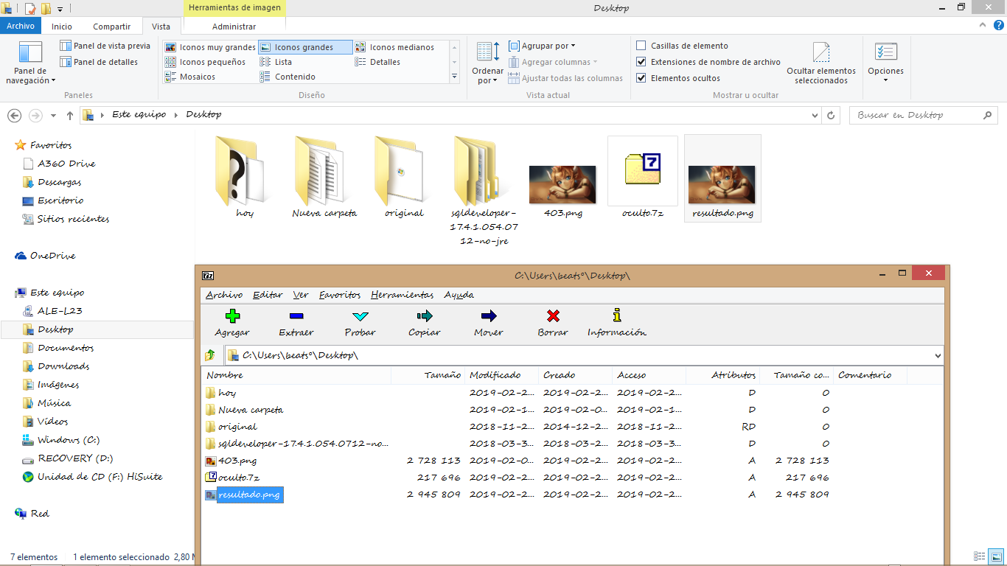
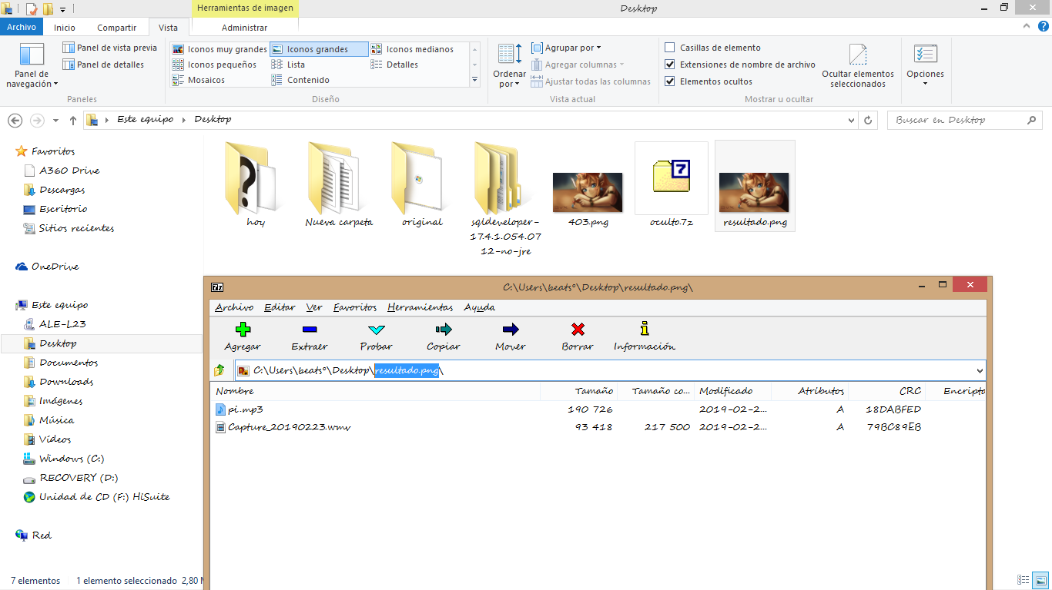
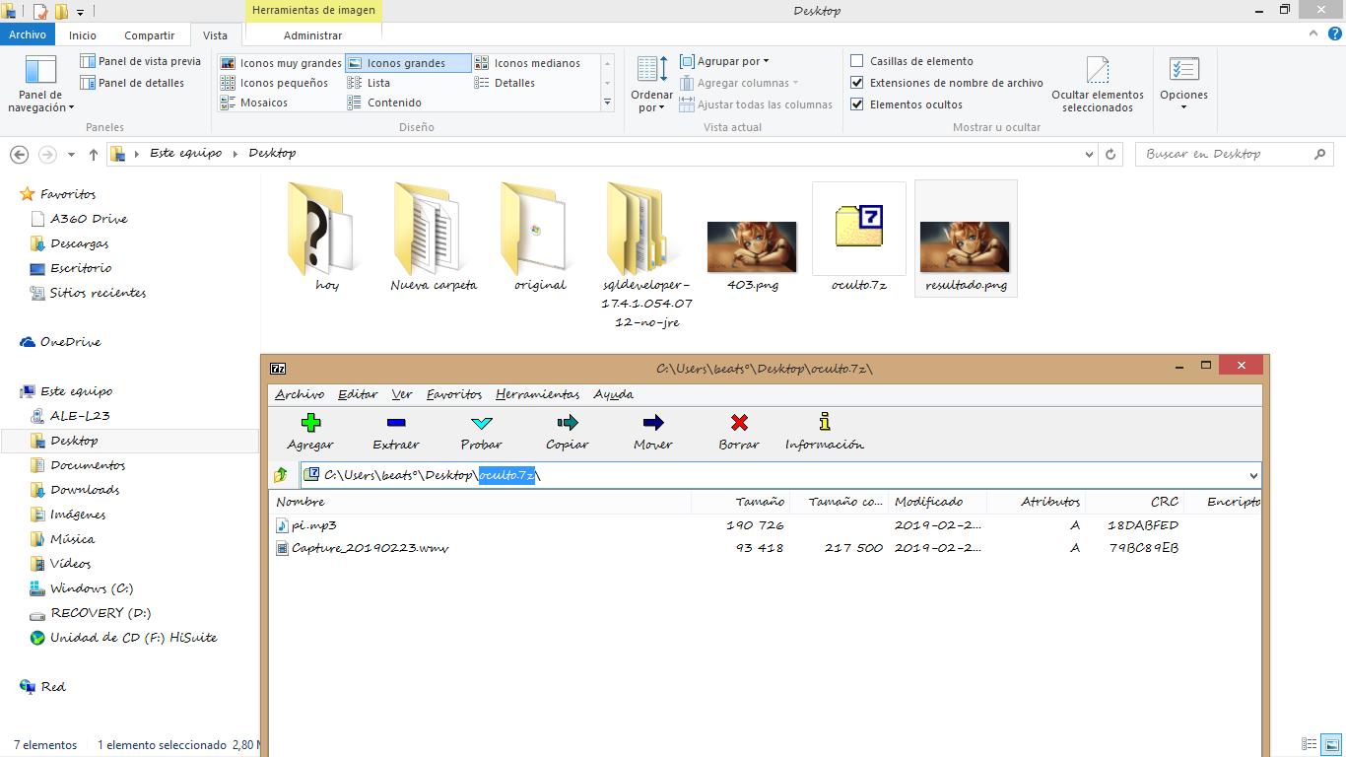

 | En la ventana de comandos de windows nos diriginos a la ubicación donde tengamos los archivos que queramos ocualtar en otro archivo de la misma ubicación. Se recoomienda ultilizar el comando CD para navegar entre carptas y DIR para visualizar su contenido. |  |  |  |  |  |  | Ya en la ubicación deseada, se copia la siguiente linea "copy /b (Primer archivo.extencion) + (Primer archivo.extencion) (nuevo archivo que albergara los ocultos.extencion)" El prime rarchivo tiene que coincidir en extencion con el nuevo archivo. ´Posteriormente de enter y se le generara un nuvo archivo en la ubicacion. |  |  |  | Si con nuestro gestor de archivos comprimidos abrimos el nuevo archivo que es una imagen, podremos acceder a su contenido oculto. Esto fuciona por que el archivo que esta ocultndo es un comprimido. |  |  | Aquí podemos ver el contenido oculto de la imagen desde el gestor de archivos comprimidos , este contenido coincide con el del comprimido que se oculto. |  | contenido del comprimido que se oculto

Parte Manual PUNTO 1
CODIFICACION CESAR

 |  | P | 3 | S

 |  | A | 3 | D

 |  | N | 3 | P

 |  | D | 3 | G

 |  | U | 3 | X

 |  | L | 3 | Ñ

 |  | C | 3 | F

 |  | E | 3 | H

 |  | P | 3 | S

 |  | A | 3 | D

 |  | N | 3 | Q

 |  | D | 3 | G

 |  | U | 3 | X

 |  | L | 3 | O

 |  | C | 3 | F

 |  | E | 3 | H

 |  |  | S | 3 | V

 |  |  | A | 3 | D

 |  |  | L | 3 | Ñ

 |  |  | S | 3 | V

 |  |  | A | 3 | D

 |  |  | L | 3 | Ñ

 |  |  | A | 3 | D

 |  |  | D | 3 | G

 |  |  | A | 3 | D

 |  |  | S | 3 | V

V
 |  |  | A | 3 | D

 |  |  | L | 3 | O

 |  |  | S | 3 | V

 |  |  | A | 3 | D

 |  |  | L | 3 | O

 |  |  | A | 3 | D

 |  |  | D | 3 | G

 |  |  | A | 3 | D

 | CODIFICACION VIGENERE

